상품제안서
시그니처 리갈패드 A5 PP커버 컬러인쇄 | 상품코드: F26350

 |  |  |  |  |  |  | 02-412-0044 | www.easy1.co.kr
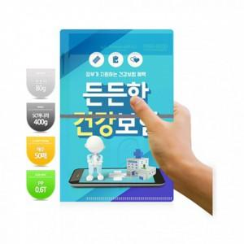

【상세/제작정보】 | ▶볼펜, 인덱스, 노트 미포함 제품입니다. 옵션에서 별도 구매 가능합니다. * 노트 박 인쇄, 스티커인쇄 별도 문의 * 노랑노트(650) / 흰색노트(750) * 인덱스 : 500원 * 볼펜 : 220원 / 실크인쇄 1도추가(+130)

【인쇄/포장옵션】 | 풀칼라 / 포장불가능

【공급단가】 | 수량 | 1,000~ | 2,000~ | 3,000~ | 5,000~ | 10,000~
*VAT별도 | 단가 | 2,000원 | 1,960원 | 1,920원 | 1,870원 | 1,840원

【상품 URL】 | https://dev.easy1.co.kr:443/src/goods_detail.php?gdno=26350

